Planilha1
Requisito | Descrição | Classificação | Funcional
1.0 Tela Inicial | A tela inicial consiste da barra superior com o nome do Site, uma seção explicando sobre o propósito do projeto e uma seção explicando sobre mim | Essencial | Sim
1.1 Barra Superior |  | Importante | Sim
1.2 Seção sobre o projeto |  | Essencial | Sim
1.3 Seção sobre mim |  | Importante | Sim
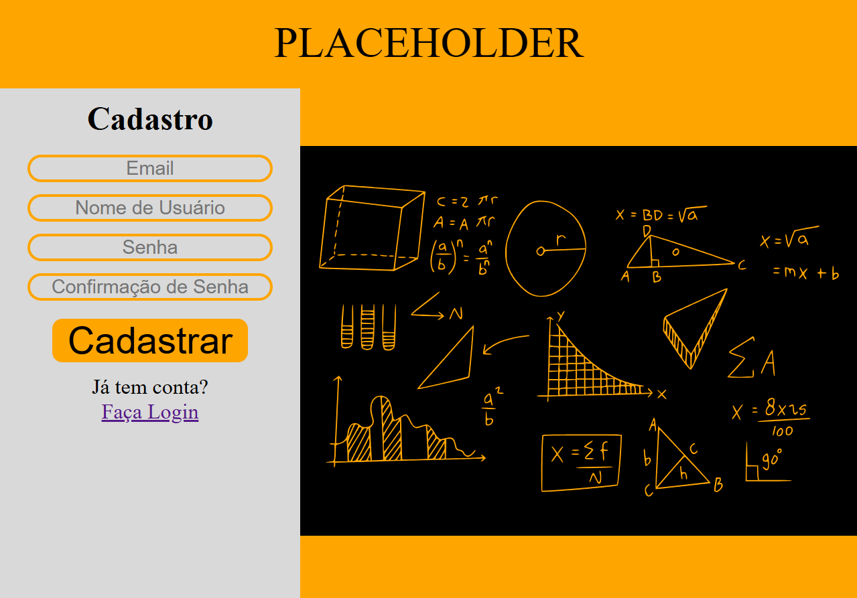 2.0 Tela de Cadastro |  | Essencial | Sim
3.0 Tela de Login | 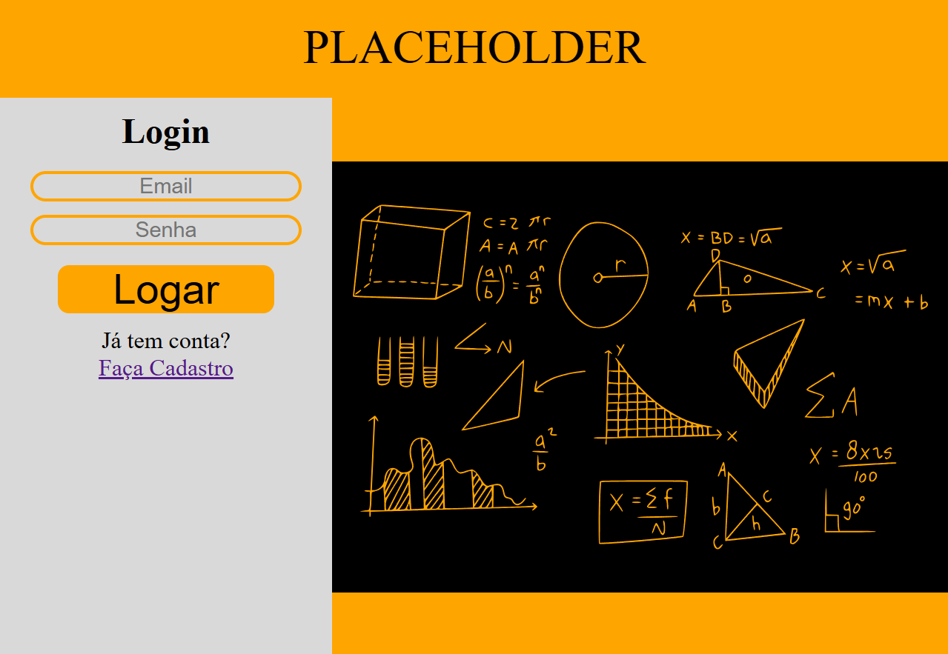 | Essencial | Sim
4.0 Tela sobre aritmetica e os topicos | 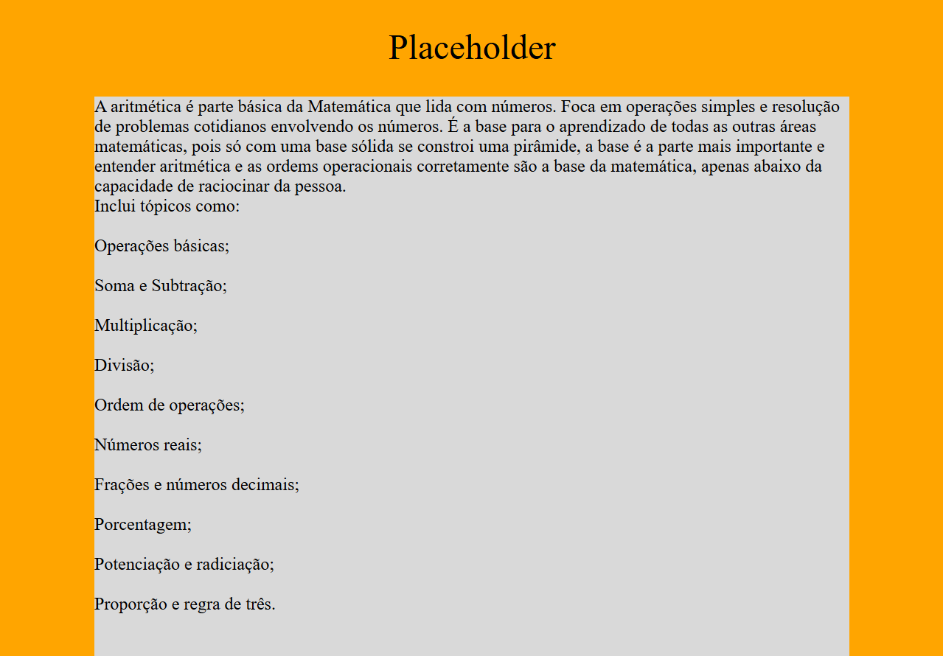 | Essencial | Sim
5.0 Tela de Materia | 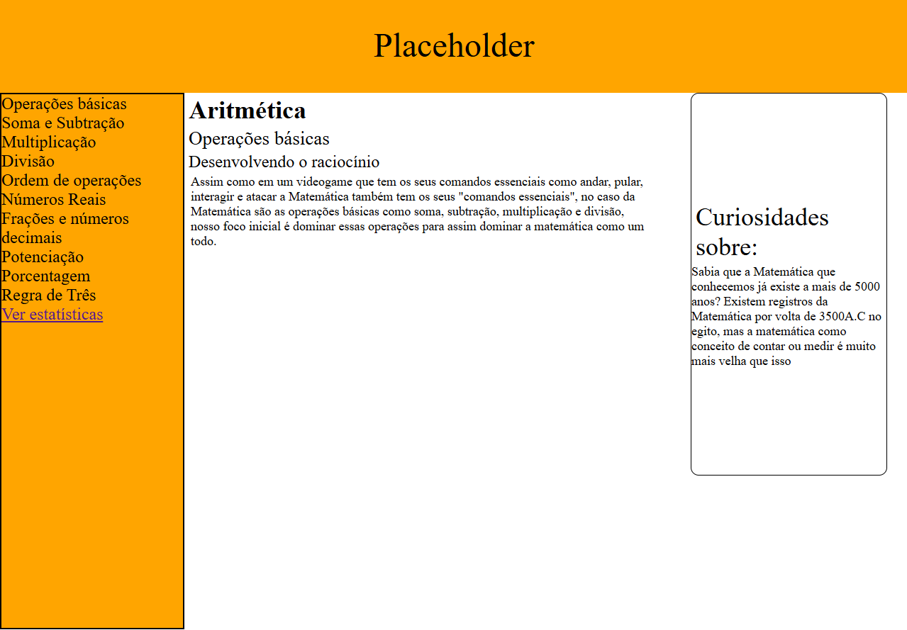 | Essencial | Sim
5.1 Tela de Operações Básicas |  | Essencial | Sim
5.2 Tela de Soma e Subtração | 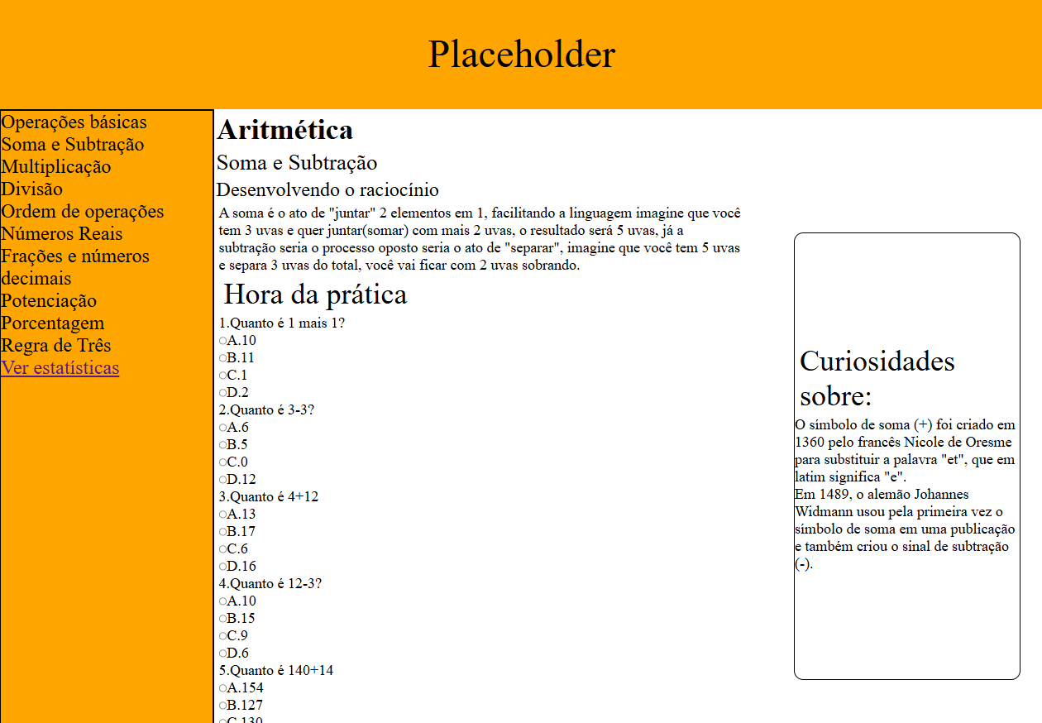 | Essencial | Sim
5.3 Tela de Multiplicação | 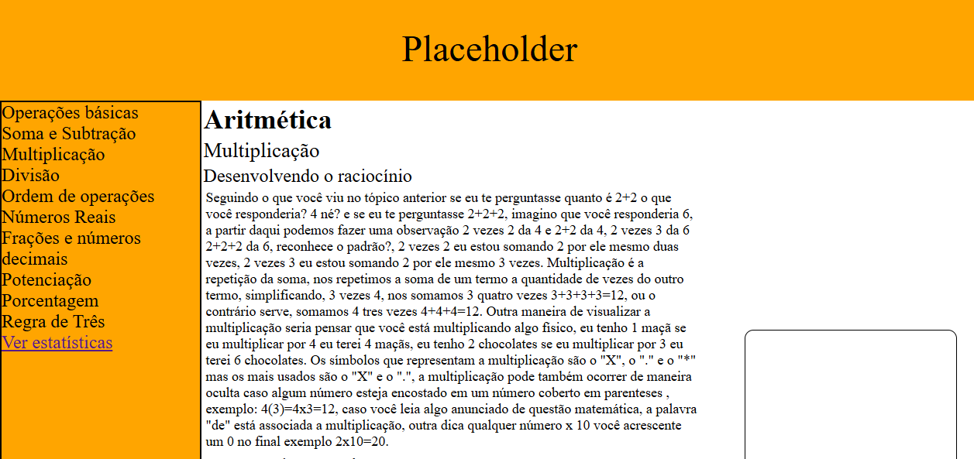 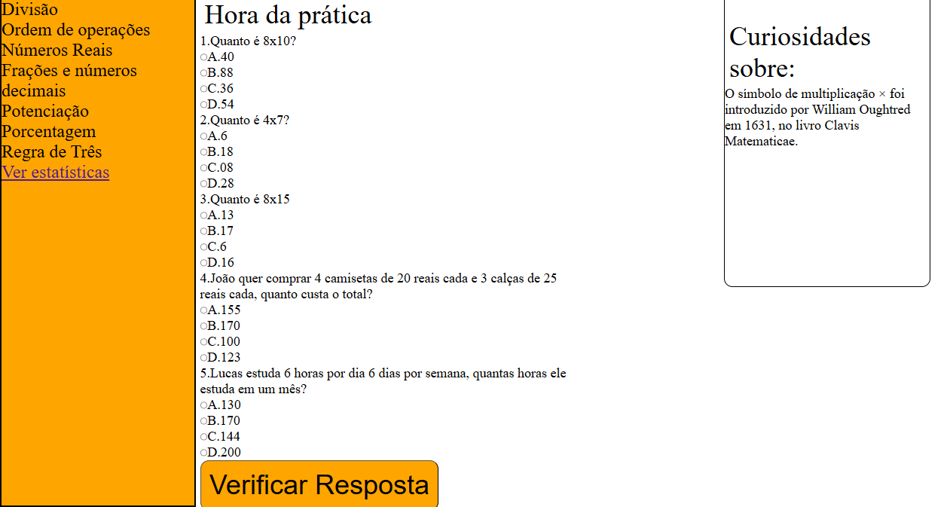 | Essencial | Sim
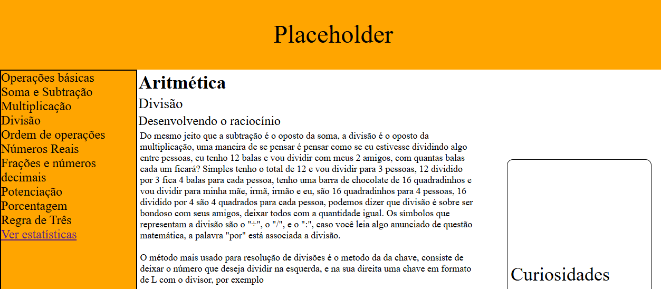 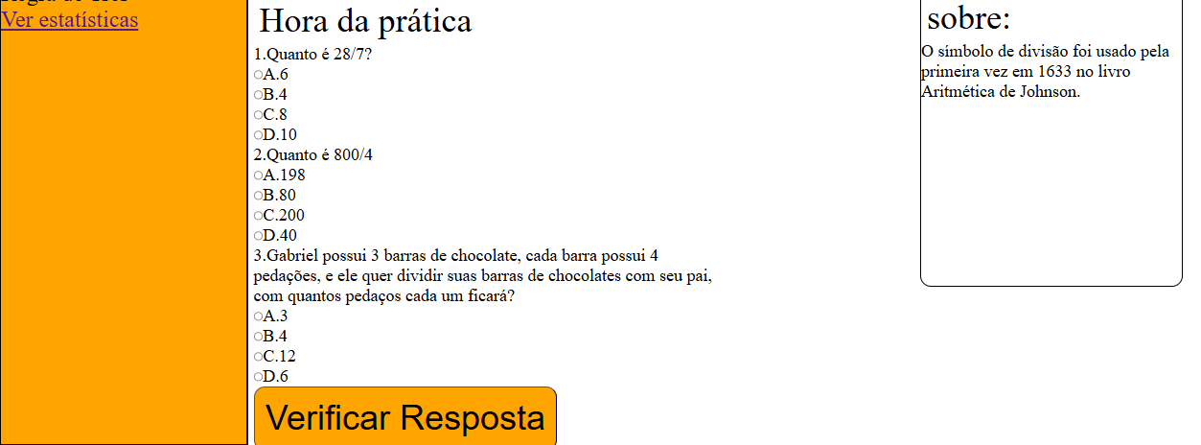 5.4 Tela de Divisão |  | Essencial | Sim
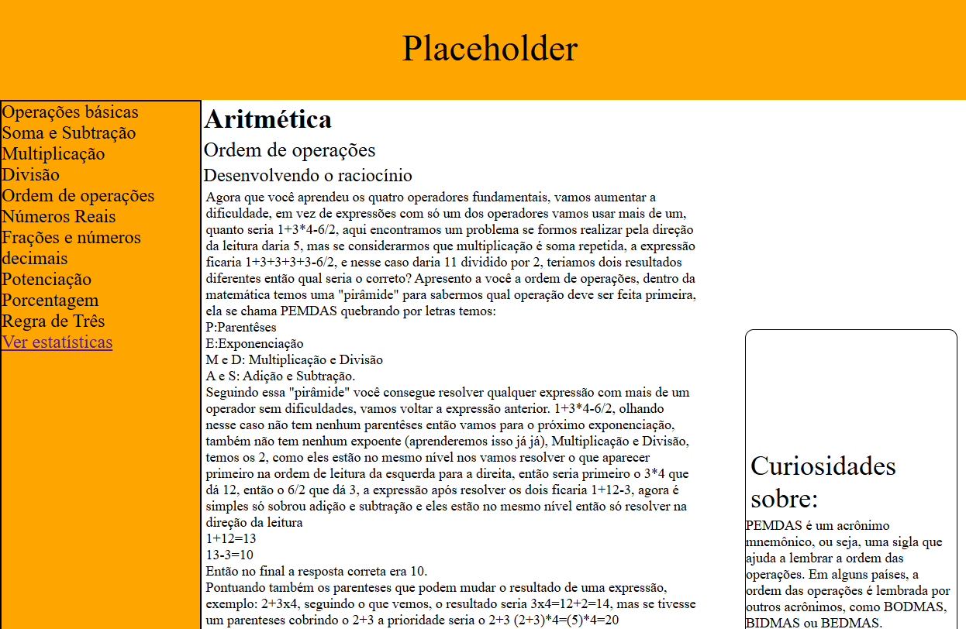 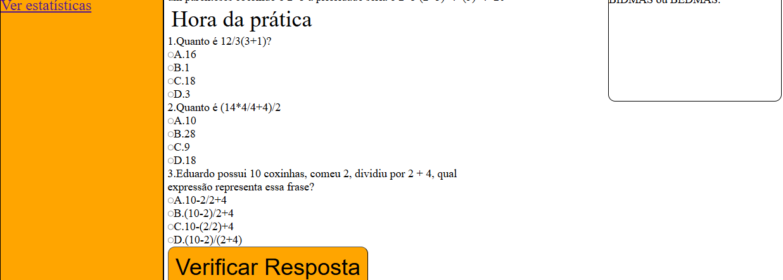 5.6 Tela de Ordem de Operações |  | Essencial | Sim
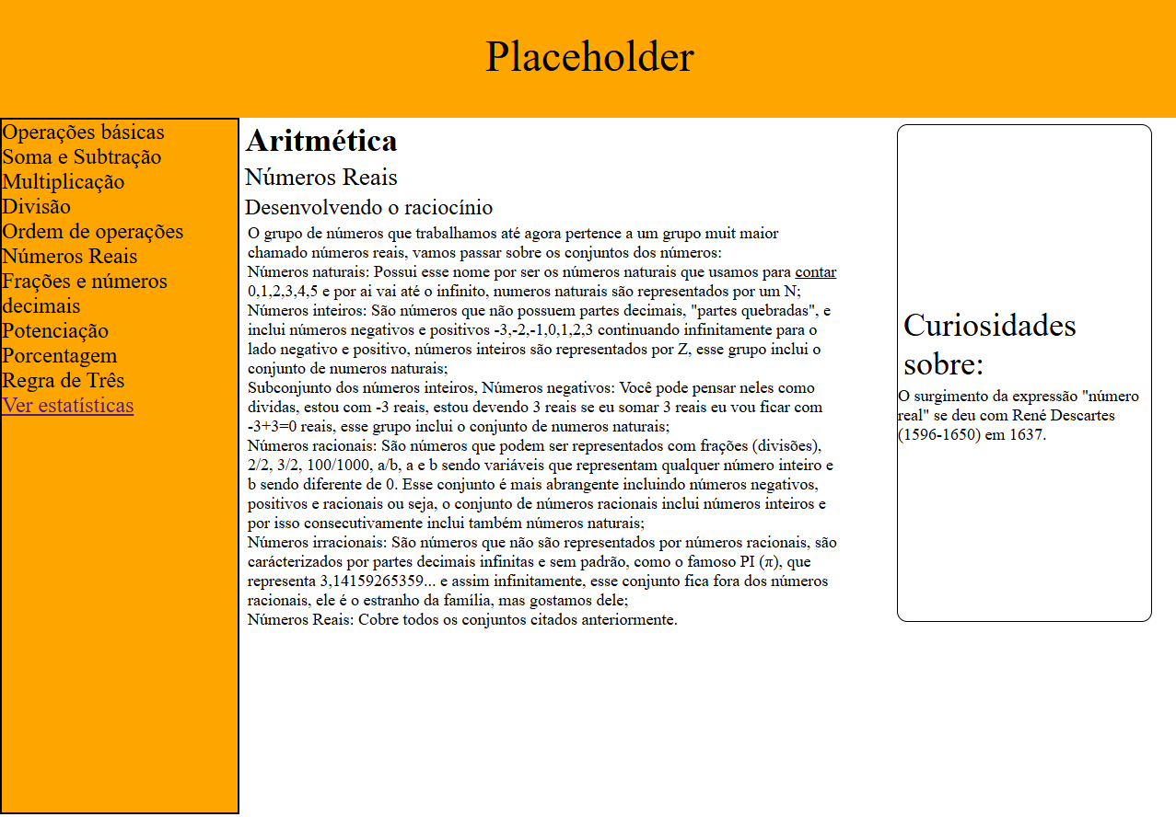 5.7 Tela de Números Reais |  | Essencial | Sim
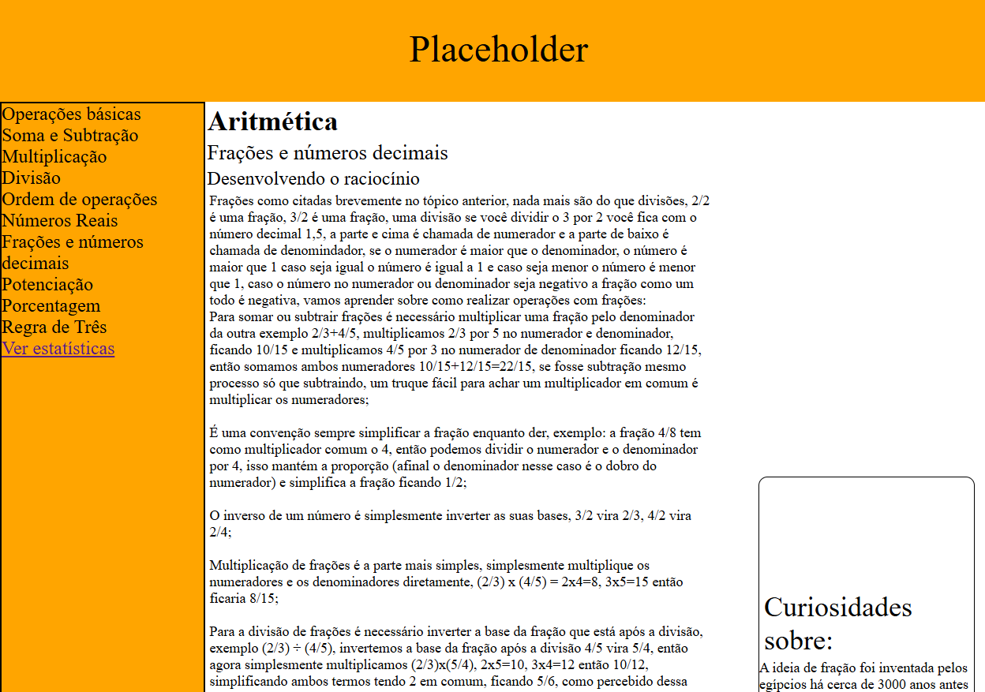 5.8 Tela de Frações e Números decimais | 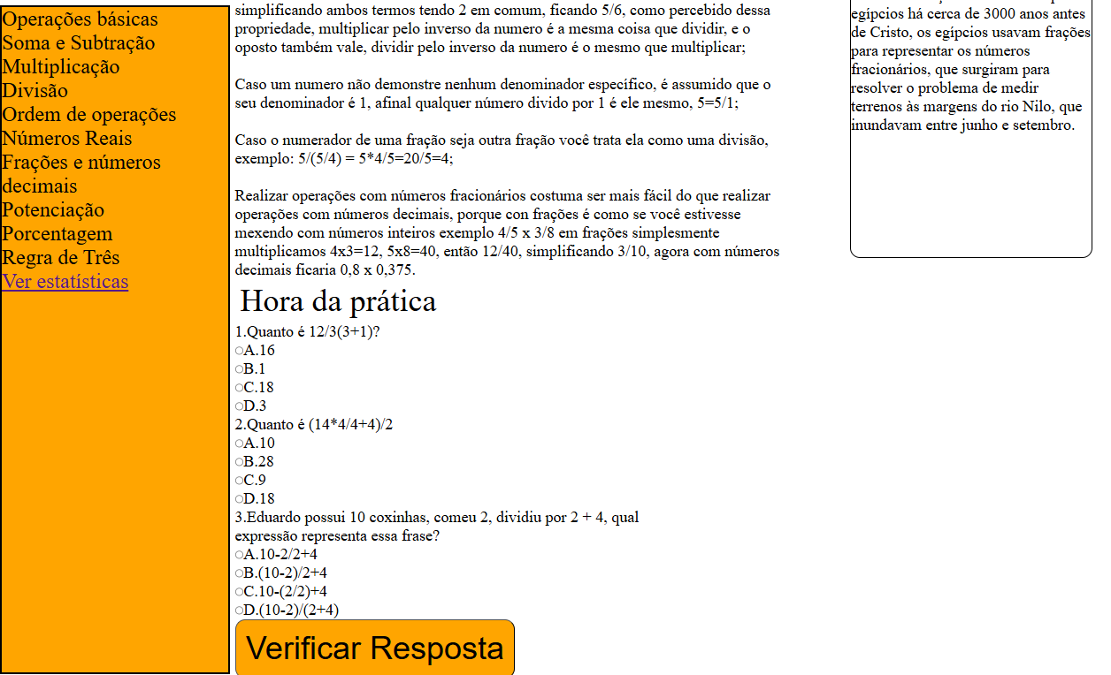 | Essencial | Sim
5.9 Tela de Potenciação | 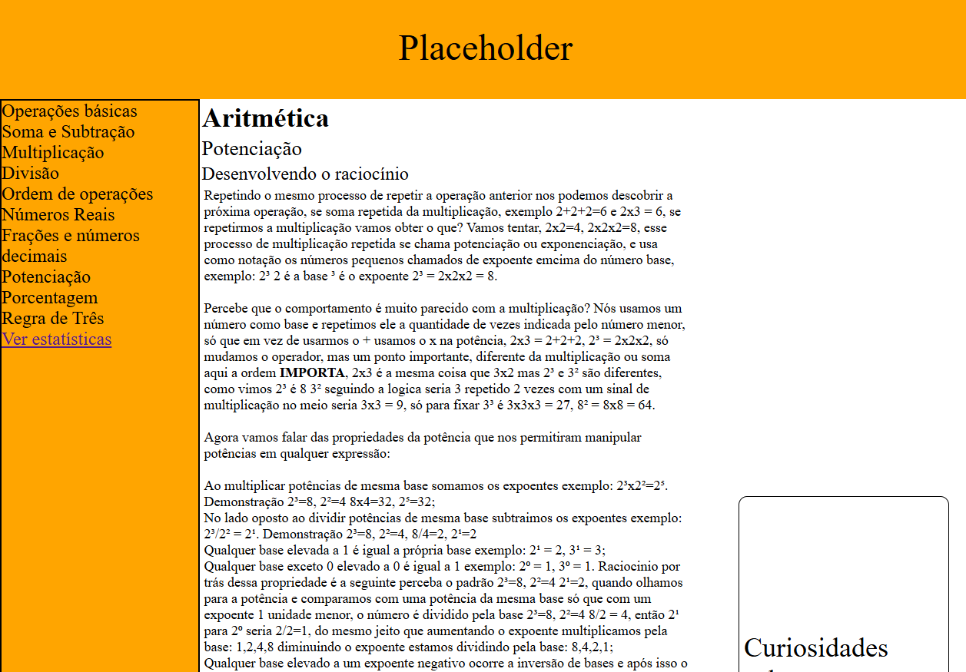 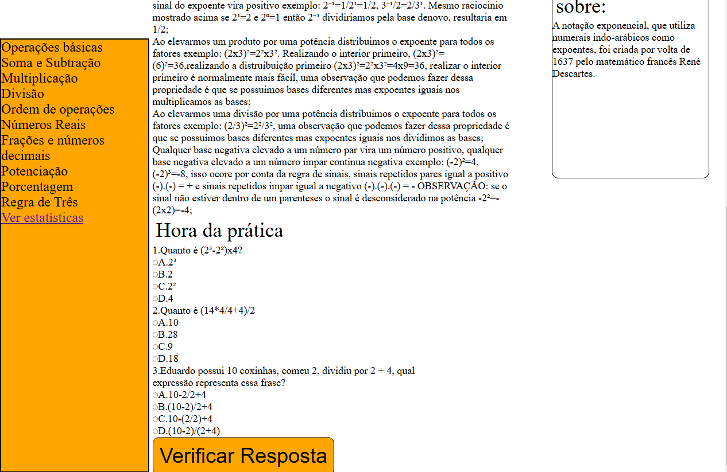 | Essencial | Sim
5.10 Tela de Porcentagem | 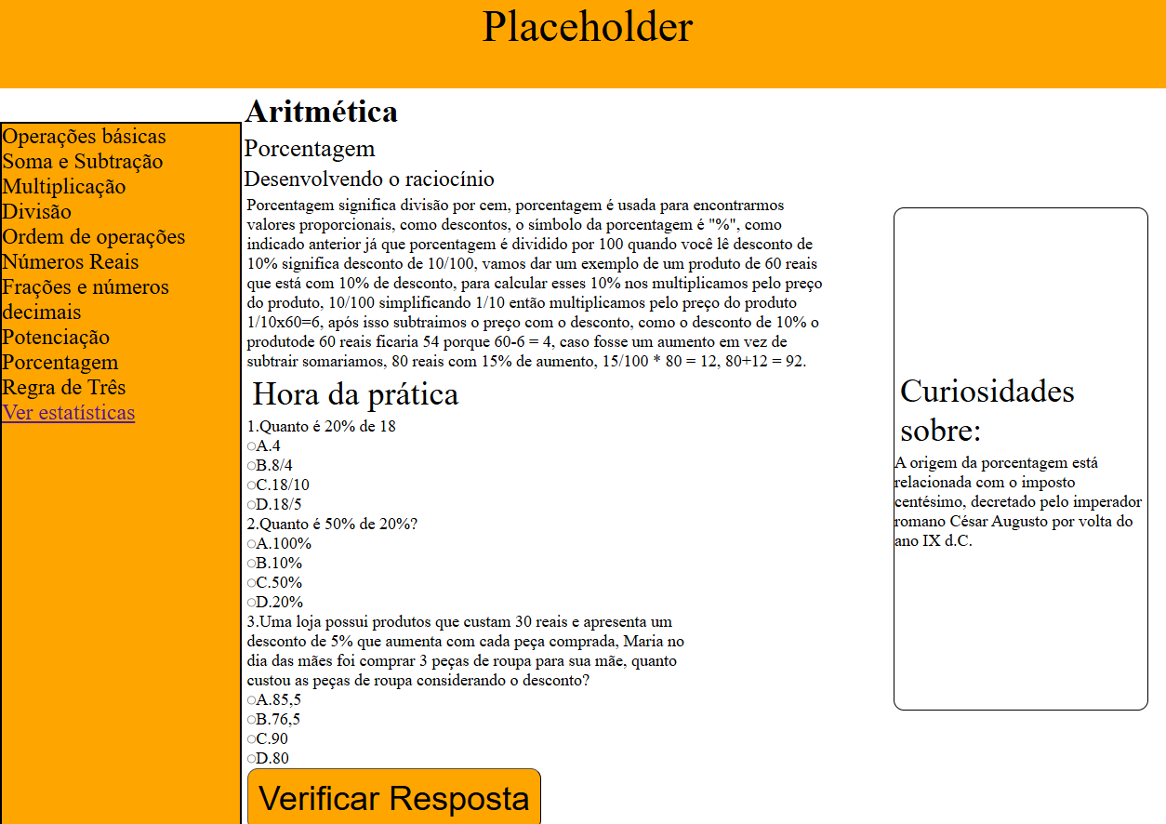 | Essencial | Sim
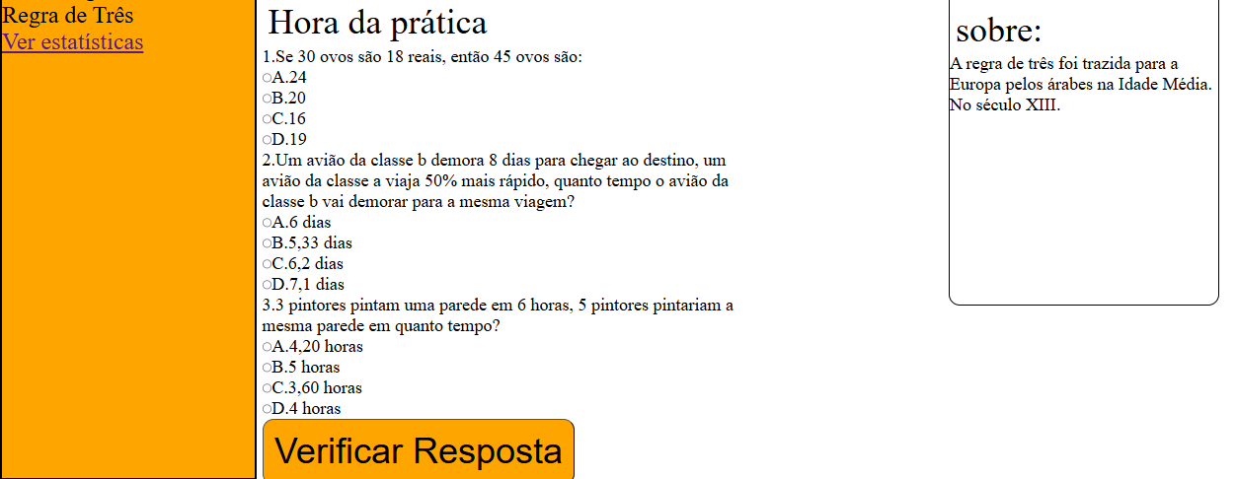 5.11 Tela de Regra de Três | 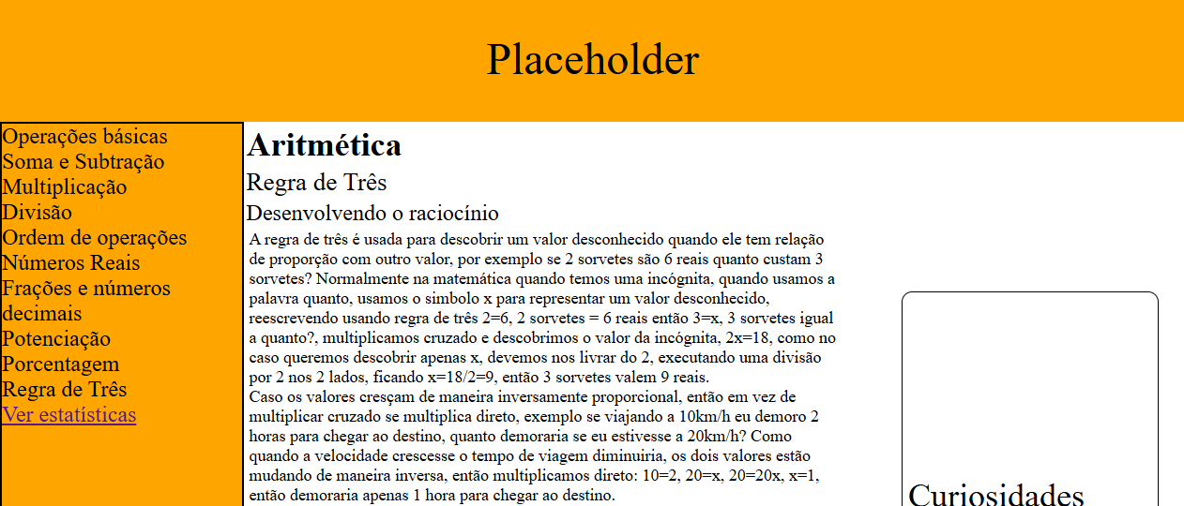 | Essencial | Sim
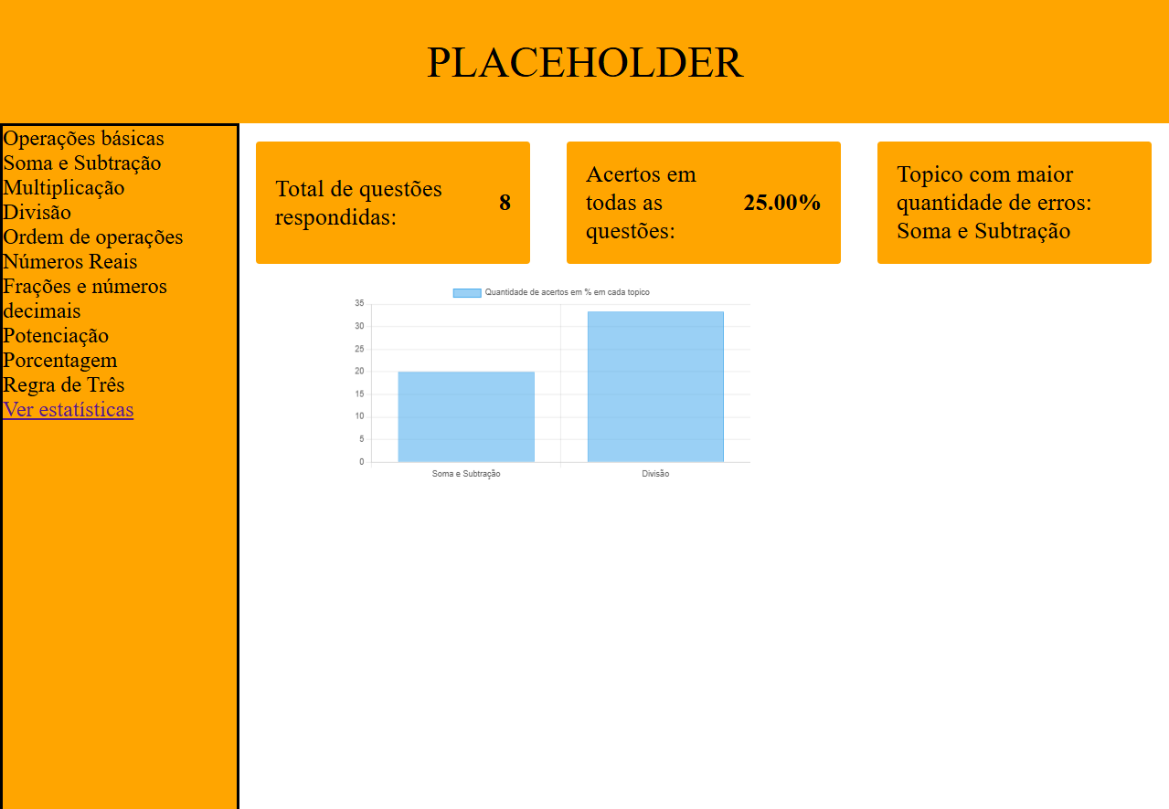 6.0 Dashboard |  | Essencial | Sim

